Patentics
公开号 | 申请号 | 专利局 | 首图 | 标题 | 申请人 | 标准申请人 | 发明人 | 第一发明人 | 优先权日 | 申请日 | 公开-公告日 | 国际分类 | 国际主分类 | CPC分类 | CPC小类 | 专利度 | 独权度 | 方法度 | 特征度 | 实施例数 | 专利类型 | 优先权国家/地区 | 引用数 | 自引用数 | 非自引用数 | 引用公司数 | 被引用数 | 影响因子 | 被自引用 | 非被自引用数 | 被引用公司数 | 被引用国家数 | 同族数 | 同族国家数 | 相关度 | 法律状态
CN115546775A | CN202211546649.4 | CN | 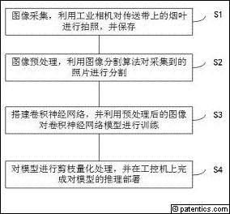 | 一种基于图像技术和深度学习融合的烤烟分级方法及系统 | 成都寒芒科技有限公司 | 成都寒芒科技有限公司 | 周园 | 周园 |  | 2022/12/05 | 2022/12/30 | G06V 20/60|G06V 10/82|G06V 10/56|G06V 10/26|G06V 10/20|G06N 3/04|G06N 3/08 | G06V 20/60 |  |  | 10 | 2 | 6 | 23 | 1 | 发明公布 | CN | 0 | 0 | 0 | 0 | 0 | 0.0 | 0 | 0 | 0 | 0 | 0 | 0 |  | 公开
CN115545678A | CN202211502936.5 | CN | 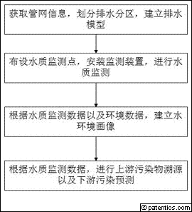 | 一种基于水环境画像与污染物溯源的水质监测方法 | 浙江贵仁信息科技股份有限公司 | 浙江贵仁信息科技股份有限公司 | 张戈 | 朱军平 | 王利民 | 桂发二 | 洪凯 | 黄增玉 | 张戈 |  | 2022/11/29 | 2022/12/30 | G06Q 10/10|G06Q 10/06|G06Q 10/04|G06Q 30/00|G06Q 50/06|G06F 30/27|G06N 3/04|G06N 3/08 | G06Q 10/10 |  |  | 9 | 1 | 9 | 17 | 1 | 发明公布 | CN | 0 | 0 | 0 | 0 | 0 | 0.0 | 0 | 0 | 0 | 0 | 0 | 0 |  | 公开
CN115545217A | CN202211300350.0 | CN | 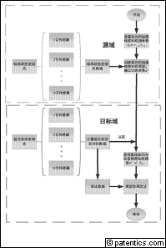 | 基于非均匀间隔核感知机的迁移学习航空发动机故障检测方法 | 南京航空航天大学 | 南京航空航天大学 | 赵永平 | 蔡文 | 赵永平 |  | 2022/10/24 | 2022/12/30 | G06N 20/00|G01M 15/14 | G06N 20/00 |  |  | 7 | 1 | 7 | 30 | 0 | 发明公布 | CN | 0 | 0 | 0 | 0 | 0 | 0.0 | 0 | 0 | 0 | 0 | 0 | 0 |  | 公开
CN115544210A | CN202211298886.3 | CN | 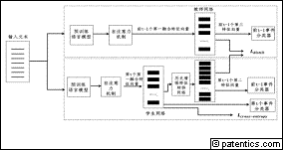 | 基于持续学习的事件抽取的模型训练、事件抽取的方法 | 中国科学院空天信息创新研究院 | 中国科学院 | 孙显 | 金力 | 张泽群 | 李晓宇 | 马豪伟 | 魏楷文 | 耿雪冬 | 孙显 |  | 2022/10/21 | 2022/12/30 | G06F 16/33|G06F 16/35|G06N 3/04|G06N 3/08 | G06F 16/33 |  |  | 10 | 5 | 7 | 27 | 4 | 发明公布 | CN | 0 | 0 | 0 | 0 | 0 | 0.0 | 0 | 0 | 0 | 0 | 0 | 0 |  | 公开
CN115546670A | CN202211290886.9 | CN | 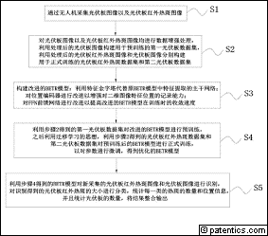 | 一种基于改进的BETR模型的光伏板红外图像热斑检测方法 | 国网山东省电力公司威海供电公司 | 国家电网有限公司 | 乔学明 | 陈豪 | 郭聃 | 许明 | 尹明立 | 乔琳霏 | 夏迎雪 | 李童心 | 李玉文 | 勇群 | 孙海峰 | 宫宝凝 | 刘振华 | 李双超 | 乔学明 |  | 2022/10/21 | 2022/12/30 | G06V 20/17|G06V 10/44|G06V 10/764|G06V 10/80|G06V 10/82|G06T 7/00|G06N 3/04|G06N 3/08 | G06V 20/17 |  |  | 7 | 1 | 7 | 25 | 1 | 发明公布 | CN | 0 | 0 | 0 | 0 | 0 | 0.0 | 0 | 0 | 0 | 0 | 0 | 0 |  | 公开
CN115545321A | CN202211261868.8 | CN | 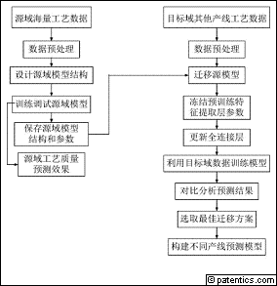 | 一种制丝车间工艺质量在线预测方法 | 云南中烟工业有限责任公司 | 中国烟草总公司 | 易斌 | 李雯琦 | 唐军 | 林文强 | 高晓华 | 周冰 | 何邦华 | 谭国治 | 高宇雷 | 方俊俊 | 聂蓉 | 周晓龙 | 张立斌 | 刘丹楹 | 杨耀晶 | 许晓黎 | 易斌 |  | 2022/10/14 | 2022/12/30 | G06Q 10/04|G06Q 10/06|G06N 3/04|G06N 3/08|G06Q 50/04 | G06Q 10/04 |  |  | 5 | 1 | 5 | 43 | 1 | 发明公布 | CN | 0 | 0 | 0 | 0 | 0 | 0.0 | 0 | 0 | 0 | 0 | 0 | 0 |  | 公开
CN115545945A | CN202211257610.0 | CN | 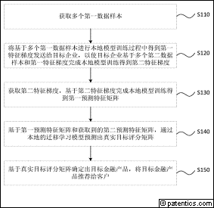 | 一种金融产品推荐方法、装置、电子设备及存储介质 | 中国农业银行股份有限公司 | 中国农业银行 | 邓兆基 | 邓兆基 |  | 2022/10/14 | 2022/12/30 | G06Q 40/06|G06Q 30/06|G06K 9/62 | G06Q 40/06 |  |  | 10 | 4 | 7 | 21 | 2 | 发明公布 | CN | 0 | 0 | 0 | 0 | 0 | 0.0 | 0 | 0 | 0 | 0 | 0 | 0 |  | 公开
CN115546643A | CN202211256595.8 | CN | 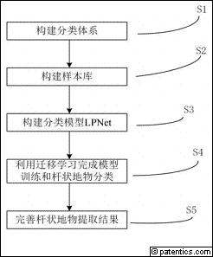 | 一种基于街景影像的杆状地物多分类提取方法 | 辽宁工程技术大学 | 辽宁工学院 | 戴激光 | 张子恩 | 许浩 | 戴激光 |  | 2022/10/14 | 2022/12/30 | G06V 20/10|G06V 10/764|G06V 10/774 | G06V 20/10 |  |  | 6 | 1 | 6 | 17 | 1 | 发明公布 | CN | 0 | 0 | 0 | 0 | 0 | 0.0 | 0 | 0 | 0 | 0 | 0 | 0 |  | 公开
CN115533905A | CN202211228657.4 | CN | 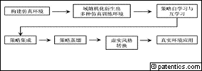 | 机器人操作技能的虚实迁移学习方法、装置及存储介质 | 清华大学 | 清华大学 | 孙富春 | 刘乃军 | 孙富春 |  | 2022/10/09 | 2022/12/30 | B25J 9/16 | B25J 9/16 |  |  | 10 | 3 | 8 | 27 | 2 | 发明公布 | CN | 0 | 0 | 0 | 0 | 0 | 0.0 | 0 | 0 | 0 | 0 | 0 | 0 |  | 公开
CN115542182A | CN202211199843.X | CN | 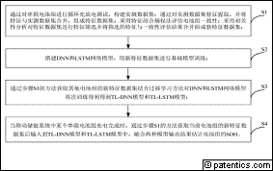 | 一种移动储能系统串联电池组SOH估计方法 | 国网江苏省电力有限公司南京供电分公司 | 中国电力科学研究院有限公司 | 国家电网有限公司|国家电网有限公司 | 罗兴 | 许国胜 | 王雅芸 | 史晓鹤 | 熊晓鑫 | 薛嵩 | 王海威 | 许洪华 | 陶以彬 | 李跃龙 | 周晨 | 庄俊 | 余豪杰 | 冯鑫振 | 罗兴 |  | 2022/09/29 | 2022/12/30 | G01R 31/392|G01R 31/3842|G01R 31/367 | G01R 31/392 |  |  | 9 | 1 | 9 | 28 | 1 | 发明公布 | CN | 0 | 0 | 0 | 0 | 0 | 0.0 | 0 | 0 | 0 | 0 | 0 | 0 |  | 公开
CN115544877A | CN202211192072.1 | CN | 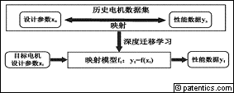 | 基于PDBN-DNN少样本条件下永磁同步电机的性能预测方法 | 河北工业大学 | 河北工业大学 | 金亮 | 贾雨方 | 杨庆新 | 张闯 | 刘素贞 | 金亮 |  | 2022/09/28 | 2022/12/30 | G06F 30/27|G06N 3/04|G06N 3/08 | G06F 30/27 |  |  | 7 | 4 | 4 | 25 | 1 | 发明公布 | CN | 0 | 0 | 0 | 0 | 0 | 0.0 | 0 | 0 | 0 | 0 | 0 | 0 |  | 公开
CN115546134A | CN202211191299.4 | CN | 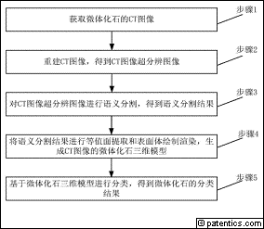 | 基于深度学习的微体化石CT图像分析与分类方法及装置 | 中国科学院古脊椎动物与古人类研究所 | 中国科学院 | 侯叶茂 | 崔心东 | 尹鹏飞 | 朱敏 | 侯叶茂 |  | 2022/09/28 | 2022/12/30 | G06T 7/00|G06T 3/40|G06T 7/10|G06V 10/764 | G06T 7/00 |  |  | 10 | 4 | 7 | 16 | 1 | 发明公布 | CN | 0 | 0 | 0 | 0 | 0 | 0.0 | 0 | 0 | 0 | 0 | 0 | 0 |  | 公开
CN115539026A | CN202211183999.9 | CN | 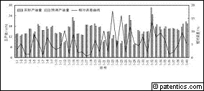 | 一种复杂储层水平井初期产量融合预测方法 | 西南石油大学 | 西南石油大学 | 熊健 | 邓佳杰 | 刘向君 | 梁利喜 | 丁乙 | 侯连浪 | 熊健 |  | 2022/09/27 | 2022/12/30 | E21B 49/00|E21B 47/00 | E21B 49/00 |  |  | 6 | 1 | 6 | 38 | 1 | 发明公布 | CN | 0 | 0 | 0 | 0 | 0 | 0.0 | 0 | 0 | 0 | 0 | 0 | 0 |  | 公开
CN115546260A | CN202211166578.5 | CN | 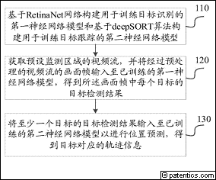 | 目标识别跟踪方法、装置、电子设备及存储介质 | 中国船舶集团有限公司第七一一研究所 | 中国船舶集团有限公司 | 黄苧健 | 张婷 | 黄滔 | 聂大干 | 黄苧健 |  | 2022/09/21 | 2022/12/30 | G06T 7/277|G06V 20/52|G06V 20/40|G06V 10/62|G06V 10/82|G06V 10/764|G06V 10/766 | G06T 7/277 |  |  | 12 | 4 | 9 | 14 | 1 | 发明公布 | CN | 0 | 0 | 0 | 0 | 0 | 0.0 | 0 | 0 | 0 | 0 | 0 | 0 |  | 公开
CN115546663A | CN202211148505.3 | CN |  | 一种无人机轻量化地质灾害检测方法 | 长安大学 | 长安大学 | 席江波 | 姜万冬 | 李振洪 | 谢大帅 | 陈雪蓉 | 冯钰璇 | 邹煜晖 | 席江波 |  | 2022/09/21 | 2022/12/30 | G06V 20/17|G06V 20/10|G06V 10/82|G06V 10/774|G06V 10/94|G06N 3/04|G06N 3/08 | G06V 20/17 |  |  | 4 | 1 | 4 | 15 | 1 | 发明公布 | CN | 0 | 0 | 0 | 0 | 0 | 0.0 | 0 | 0 | 0 | 0 | 0 | 0 |  | 公开
CN115546605A | CN202211131103.2 | CN | 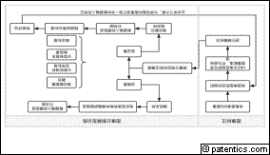 | 一种基于图像标注和分割模型的训练方法及装置 | 安徽省立医院（中国科学技术大学附属第一医院） | 中国人民解放军陆军军医大学第一附属医院 | 中国科学院|中国人民解放军第三军医大学 | 张潇潇 | 卞修武 | 姚小红 | 时雨 | 林勇 | 陈聪 | 闫红 | 张潇潇 |  | 2022/09/16 | 2022/12/30 | G06V 10/82|G06N 3/08|G06T 7/11|G06T 7/00|G06T 7/187|G06V 10/25 | G06V 10/82 |  |  | 10 | 1 | 9 | 38 | 1 | 发明公布 | CN | 0 | 0 | 0 | 0 | 0 | 0.0 | 0 | 0 | 0 | 0 | 0 | 0 |  | 公开
CN115541604A | CN202211120615.9 | CN | 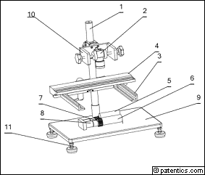 | 基于深度学习的铝合金管图像缺陷检测装置及方法 | 安徽大学 | 安徽大学 | 陈鹏 | 郑裕成 | 郑春厚 | 章军 | 王兵 | 向昕 | 张成龙 | 陈鹏 | 2022/09/13 | 2022/09/15 | 2022/12/30 | G01N 21/89|G01N 21/01|G06N 3/04|G06N 3/08 | G01N 21/89 |  |  | 6 | 1 | 3 | 16 | 1 | 发明公布 | CN | 0 | 0 | 0 | 0 | 0 | 0.0 | 0 | 0 | 0 | 0 | 0 | 0 |  | 公开
CN115546108A | CN202211084168.6 | CN |  | 基于边云协同和AR的汽车轮胎外观质量智能检测方法 | 合肥工业大学 | 安徽维德工业自动化有限公司 | 合肥工业大学|安徽维德工业自动化有限公司 | 胡小建 | 康敏 | 赵跃东 | 宋旭东 | 胡小建 |  | 2022/09/06 | 2022/12/30 | G06T 7/00|G06N 3/04|G06N 3/08|G06V 10/22|G06V 10/764|G06V 10/82 | G06T 7/00 |  |  | 10 | 4 | 7 | 17 | 1 | 发明公布 | CN | 0 | 0 | 0 | 0 | 0 | 0.0 | 0 | 0 | 0 | 0 | 0 | 0 |  | 公开
CN115541589A | CN202211058362.7 | CN | 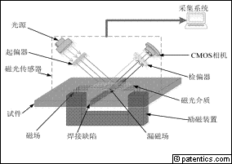 | 基于磁光成像和残差的电阻点焊缺陷采集分析系统及方法 | 广东工业大学 | 广东工业大学 | 高向东 | 田猛 | 高向东 |  | 2022/08/30 | 2022/12/30 | G01N 21/88|G01N 21/01 | G01N 21/88 |  |  | 10 | 3 | 3 | 34 | 3 | 发明公布 | CN | 0 | 0 | 0 | 0 | 0 | 0.0 | 0 | 0 | 0 | 0 | 0 | 0 |  | 公开
CN115546713A | CN202211012559.7 | CN | 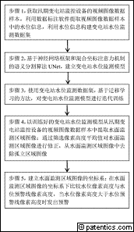 | 一种基于语义分割的变电站水位监测方法及系统 | 国网河南省电力公司电力科学研究院 | 国网河南省电力公司 | 国网河南省电力公司卫辉市供电公司 | 天津大学 | 杭州电子科技大学 | 国家电网有限公司|国家电网有限公司|国家电网有限公司|天津大学|杭州电子科技大学 | 郭志民 | 田杨阳 | 齐企业 | 库永恒 | 姜亮 | 张焕龙 | 李斌 | 王楠 | 刘善峰 | 毛万登 | 刘昊 | 李哲 | 苏海涛 | 曾平良 | 吴秋轩 | 梁允 | 朱新山 | 王倩 | 陈岑 | 谭磊 | 郭志民 |  | 2022/08/23 | 2022/12/30 | G06V 20/52|G06N 3/04|G06N 3/08|G06V 10/26|G06V 10/75|G06V 10/77|G06V 10/774|G06V 10/82|G06V 20/40 | G06V 20/52 |  |  | 10 | 2 | 10 | 32 | 1 | 发明公布 | CN | 0 | 0 | 0 | 0 | 0 | 0.0 | 0 | 0 | 0 | 0 | 0 | 0 |  | 公开

分析库
迁移学习-TRANSFER-LEARNING-FINE$TUN*-中国申请库: 申请日-标准申请人-申请量
 | 中国科学院 | 国家电网 | 南京航空航天大学 | 浙江贵仁信息科技 | 成都寒芒科技 | 中国烟草 | 中国农业银行 | 辽宁工学院 | 清华大学 | 河北工业大学 | 西南石油大学 | 中国船舶集团
1 | 1 | 2 | 3 | 4 | 5 | 6 | 7 | 8 | 9 | 10 | 11 | 12

